TESTS
Identyfikator reguły |  | Zapis reguły | Dodatkowe wyjaśnienia | ilość | F O R M U L A R Z
 |  |  |  |  | 4a.LiW | 4a.R.L_PLiW2 | 4a.R.L_krajGEO3 | 4a.R.W_PLiW2 | 4a.R.W_krajGEO3 | 5a.R.LF_PLiW2 | 5a.R.LF_krajGEO3 | 5a.R.WF_PLiW2 | 5a.R.WF_krajGEO3 | 5a.R.SF | 6.ab.LiW | 9.R.L.MCC | 9.R.W.MCC | AR2
PCP_090 |  | 8. = 8.1.1 + 8.1.2 |  | 8 | - | 1 | 1 | 1 | 1 | 1 | 1 | 1 | 1 | - | - | - | - | -
PCP_091 |  | 8.1.1 = 8.1.1.1 + 8.1.1.2 |  | 8 | - | 1 | 1 | 1 | 1 | 1 | 1 | 1 | 1 | - | - | - | - | -
PCP_092 |  | 8.1.2 = 8.1.2.1 + 8.1.2.2 |  | 8 | - | 1 | 1 | 1 | 1 | 1 | 1 | 1 | 1 | - | - | - | - | -
PCP_093 |  | 8.1.2.1 = suma(8.1.2.1.1.i) dla i=1..3 |  | 8 | - | 1 | 1 | 1 | 1 | 1 | 1 | 1 | 1 | - | - | - | - | -
PCP_094 |  | 8.1.2.1 = suma(8.1.2.1.2.i) dla i=1..9 |  | 8 | - | 1 | 1 | 1 | 1 | 1 | 1 | 1 | 1 | - | - | - | - | -
PCP_096 |  | 8.1.2.1.2.i = suma(8.1.2.1.2.i.1.j) dla i=1..9; j=1..3 | 9 reguł - w ramach każdej z reguł "i" jest stałe | 72 | - | 9 | 9 | 9 | 9 | 9 | 9 | 9 | 9 | - | - | - | - | -
 |  |  |  | ilość | F O R M U L A R Z
 |  |  |  | 9 | 4a.R.L_PLiW2 |  |  |  |  | - | - | - | - | - | - | - | - | -
PCP_099 |  | 8.1.2.1.2.i = suma(8.1.2.1.2.i.2.j) dla i=1; j=1..2; | 9 reguł - w ramach każdej z reguł "i" jest stałe | 72 | - | - | - | - | - | - | - | - | - | - | - | - | - | -
 |  |  |  | ilość | F O R M U L A R Z
 |  |  |  | 9 | 4a.R.W_PLiW2 |  |  |  |  | - | - | - | - | - | - | - | - | -
PCP_099 |  | 8.1.2.1.2.i = suma(8.1.2.1.2.i.2.j) dla i=1; j=1..2; | 9 reguł - w ramach każdej z reguł "i" jest stałe | 72 | - | - | - | - | - | - | - | - | - | - | - | - | - | -
PCP_099 |  | 8.1.2.1.2.i = suma(8.1.2.1.2.i.2.j) dla i=1; j=1..2; | 9 reguł - w ramach każdej z reguł "i" jest stałe | 72 | - | 9 | 9 | 9 | 9 | 9 | 9 | 9 | 9 | - | - | - | - | -
PCP_006 |  | suma(8.1.2.1.2.i.2.2) = suma(8.1.2.1.3.j) dla i=1..9, j=2..5 |  | 8 | - | 1 | 1 | 1 | 1 | 1 | 1 | 1 | 1 | - | - | - | - | -
PCP_095 |  | 8.1.2.2 = suma(8.1.2.2.2.i) dla i=1..9 |  | 8 | - | 1 | 1 | 1 | 1 | 1 | 1 | 1 | 1 | - | - | - | - | -
PCP_102 |  | 8.1.2.2.2.i = suma(8.1.2.2.2.i.1.j) dla i=1; j=1..3; | 9 reguł - w ramach każdej z reguł "i" jest stałe | 72 | - | 9 | 9 | 9 | 9 | 9 | 9 | 9 | 9 | - | - | - | - | -
PCP_105 |  | 8.1.2.2.2.i = suma(8.1.2.2.2.i.2.j) dla i=1; j=1..2; | 9 reguł - w ramach każdej z reguł "i" jest stałe | 72 | - | 9 | 9 | 9 | 9 | 9 | 9 | 9 | 9 | - | - | - | - | -
PCP_007 |  | suma(8.1.2.2.2.i.2.2) = suma(8.1.2.2.3.j) dla i=1..9, j=2..3,5-7; |  | 8 | - | 1 | 1 | 1 | 1 | 1 | 1 | 1 | 1 | - | - | - | - | -
PCP_108 |  | 8.1.2.1.2.i.2.1 = suma(8.1.2.1.2.i.2.1.j) dla i=1..9; j=1..3; | 9 reguł - w ramach każdej z reguł "i" jest stałe | 36 | - | - | - | - | - | 9 | 9 | 9 | 9 | - | - | - | - | -
PCP_120 |  | 8.1.2.1.2.i.2.1.1 = suma(8.1.2.1.2.i.2.1.1.j) dla i=1; j=1..4; | 9 reguł - w ramach każdej z reguł "i" jest stałe | 36 | - | - | - | - | - | 9 | 9 | 9 | 9 | - | - | - | - | -
PCP_109 |  | 8.1.2.1.2.i.2.2 = suma(8.1.2.1.2.i.2.2.j) dla i=1; j=1..3; | 9 reguł - w ramach każdej z reguł "i" jest stałe | 36 | - | - | - | - | - | 9 | 9 | 9 | 9 | - | - | - | - | -
PCP_121 |  | 8.1.2.1.2.i.2.2.1 = suma(8.1.2.1.2.i.2.2.1.j) dla i=1; j=1..4; | 9 reguł - w ramach każdej z reguł "i" jest stałe | 36 | - | - | - | - | - | 9 | 9 | 9 | 9 | - | - | - | - | -
PCP_110 |  | 8.1.2.2.2.i.2.1 = suma(8.1.2.2.2.i.2.1.j) dla i=1; j=1..3; | 9 reguł - w ramach każdej z reguł "i" jest stałe | 36 | - | - | - | - | - | 9 | 9 | 9 | 9 | - | - | - | - | -
PCP_122 |  | 8.1.2.2.2.i.2.1.1 = suma(8.1.2.2.2.i.2.1.1.j) dla i=1; j=1..5; | 9 reguł - w ramach każdej z reguł "i" jest stałe | 36 | - | - | - | - | - | 9 | 9 | 9 | 9 | - | - | - | - | -
PCP_111 |  | 8.1.2.2.2.i.2.2 = suma(8.1.2.2.2.i.2.2.j) dla i=1; j=1..3; | 9 reguł - w ramach każdej z reguł "i" jest stałe | 36 | - | - | - | - | - | 9 | 9 | 9 | 9 | - | - | - | - | -
PCP_123 |  | 8.1.2.2.2.i.2.2.1 = suma(8.1.2.2.2.i.2.2.1.j) dla i=1; j=1..5; | 9 reguł - w ramach każdej z reguł "i" jest stałe | 36 | - | - | - | - | - | 9 | 9 | 9 | 9 | - | - | - | - | -
PCP_245_R |  | 9.1 = 9.1.1 + 9.1.2 |  | 2 | - | - | - | - | - | - | - | - | - | - | - | 1 | 1 | -
DSDs_038_R |  | 9.1.1 >= sum(9.1.1.kodMCC) dla kodMCC > 0000 |  | 2 | - | - | - | - | - | - | - | - | - | - | - | 1 | 1 | -
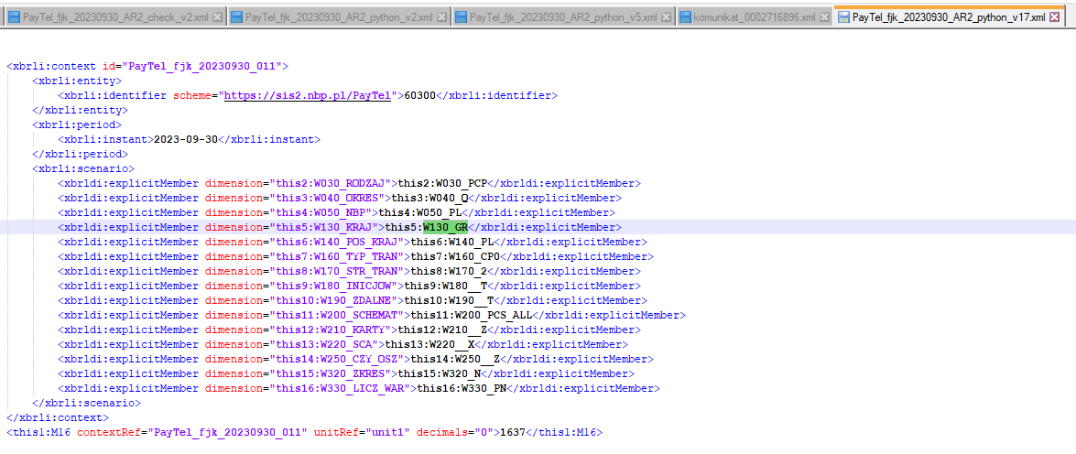
DSDs_040_R |  | 9.1.2 >= sum(9.1.2.kodMCC) dla kodMCC > 0000 |  | 2 | - | - | - | - | - | - | - | - | - | - | - | 1 | 1 | -
 |  |  |  | ilość | F O R M U L A R Z
 |  |  |  | 2 | 9.R.L.MCC / 9.R.W.MCC |  |  |  |  | - | - | - | - | - | - | - | - | -
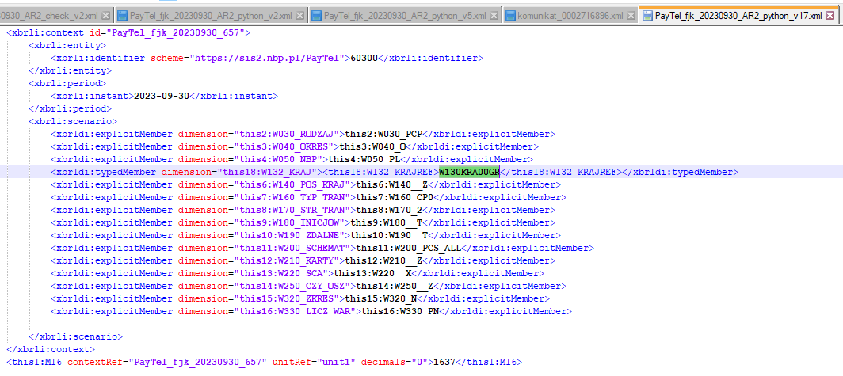
PCP_031_R_L_GR | GR | 9.R.[L/W].MCC(9.) = Tab( suma( 8.) ) dla krajów Geo3 bez G1 dla Tab=4a.R.[L/W]_PLiW2[Kraj wydawcy karty], 4a.R.[L/W]_krajGEO3[Kraj wydawcy karty]; | Reguła dotyczy krajów Geo3 (bez poz. G1 w tab.4). Liczba/Wartość w 9.R.[L/W].MCC w wierszu 9. dla sprawdzanego kraju jest równa sumie pozycji tego kraju w tabelach 4a.R.[L/W]_PLiW2 oraz 4a.R.[L/W]_krajGEO3_<kraj> w wierszu 8. | 2 | 9.R.L.MCC = | 1637 | 4a.R.L_PLiW2 = | 1637 | TRUE | - | - | - | - | - | - | 1 | 1 | -
PCP_031_R_L_GEO3 i W2 |  | 9.R.[L/W].MCC(9.) = Tab( suma( 8.) ) dla krajów Geo3 bez G1 dla Tab=4a.R.[L/W]_PLiW2[Kraj wydawcy karty], 4a.R.[L/W]_krajGEO3[Kraj wydawcy karty]; | Reguła dotyczy krajów Geo3 (bez poz. G1 w tab.4). Liczba/Wartość w 9.R.[L/W].MCC w wierszu 9. dla sprawdzanego kraju jest równa sumie pozycji tego kraju w tabelach 4a.R.[L/W]_PLiW2 oraz 4a.R.[L/W]_krajGEO3_<kraj> w wierszu 8. | 2 | 9.R.L.MCC = | 47387633 | 4a.R.L_PLiW2 = | 47387633 | TRUE | - | - | - | - | - | - | 1 | 1 | -
PCP_031_R_W_GEO3 i W2 |  | 9.R.[L/W].MCC(9.) = Tab( suma( 8.) ) dla krajów Geo3 bez G1 dla Tab=4a.R.[L/W]_PLiW2[Kraj wydawcy karty], 4a.R.[L/W]_krajGEO3[Kraj wydawcy karty]; | Reguła dotyczy krajów Geo3 (bez poz. G1 w tab.4). Liczba/Wartość w 9.R.[L/W].MCC w wierszu 9. dla sprawdzanego kraju jest równa sumie pozycji tego kraju w tabelach 4a.R.[L/W]_PLiW2 oraz 4a.R.[L/W]_krajGEO3_<kraj> w wierszu 8. | 2 | 9.R.W.MCC = | 2668833481.73 | 4a.R.W_PLiW2 = | 2668833481.73 | TRUE | - | - | - | - | - | - | 1 | 1 | -
PCP_031_R_L_G1 |  | 9.R.[L/W].MCC(9.) = Tab( suma( 8.) ) dla krajów Geo6 i G1 bez krajów Geo3 dla Tab=4a.R.[L/W]_PLiW2[Kraj wydawcy karty], 4a.R.[L/W]_krajGEO3[Kraj wydawcy karty]; | Reguła dotyczy krajów Geo6 bez Geo3 w tab 9 oraz kol. G1 w tab. 4. Suma liczb/wartości w tabelach 4a.R.L/W_PLiW2 oraz 4a.R.L/W_krajGEO3_<kraj> w wierszu 8 jest równa sumie liczb/wartości w tab. 9 dla krajów Geo6 nie należących do Geo3 w wierszu 9. | 1 | 9.R.L.MCC = | 1054168 | 4a.R.L_PLiW2 = | 1054168 | TRUE | - | - | - | - | - | - | - | - | -
PCP_031_R_W_G1 |  | 9.R.[L/W].MCC(9.) = Tab( suma( 8.) ) dla krajów Geo6 i G1 bez krajów Geo3 dla Tab=4a.R.[L/W]_PLiW2[Kraj wydawcy karty], 4a.R.[L/W]_krajGEO3[Kraj wydawcy karty]; | Reguła dotyczy krajów Geo6 bez Geo3 w tab 9 oraz kol. G1 w tab. 4. Suma liczb/wartości w tabelach 4a.R.L/W_PLiW2 oraz 4a.R.L/W_krajGEO3_<kraj> w wierszu 8 jest równa sumie liczb/wartości w tab. 9 dla krajów Geo6 nie należących do Geo3 w wierszu 9. | 1 | 9.R.W.MCC = | 79252315.54 | 4a.R.W_PLiW2 = | 79,252,315.54 | TRUE | - | - | - | - | - | - | - | - | -
W_008 |  | 9. >= 9.1. |  | 2 | - | - | - | - | - | - | - | - | - | - | - | 1 | 1 | -
PCP_035_R |  | 9.R.[L/W].MCC(9.1.1.) = Tab( suma( 8.1.2.1.) ) dla krajów Geo3 bez G1 dla Tab=4a.R.[L/W]_PLiW2[Kraj wydawcy karty], 4a.R.[L/W]_krajGEO3["Kraj wydawcy karty"]; | Reguła dotyczy krajów Geo3 (bez poz. G1 w tab.4). Liczba/Wartość w 9.R.[L/W].MCC w wierszu 9.1.1. dla sprawdzanego kraju jest równa sumie pozycji tego kraju w tabelach 4a.R.[L/W]_PLiW2 oraz 4a.R.[L/W]_krajGEO3_<kraj> w wierszu 8.1.2.1. | - | - | - | - | - | - | - | - | - | - | - | - | 1 | 1 | -
PCP_035_R_G1 |  | 9.R.[L/W].MCC(9.1.1.) = Tab( suma( 8.1.2.1.) ) dla krajów Geo6 i G1 bez krajów Geo3 dla Tab=4a.R.[L/W]_PLiW2[Kraj wydawcy karty], 4a.R.[L/W]_krajGEO3["Kraj wydawcy karty"]; | Reguła dotyczy krajów Geo6 bez Geo3 w tab 9 oraz kol. G1 w tab. 4. Suma liczb/wartości w tabelach 4a.R.L/W_PLiW2 oraz 4a.R.L/W_krajGEO3_<kraj> w wierszu 8.1.2.1. jest równa sumie liczb/wartości w tab. 9 dla krajów Geo6 nie należących do Geo3 w wierszu 9.1.1. | - | - | - | - | - | - | - | - | - | - | - | - | - | - | -
PCP_038_R |  | 9.R.[L/W].MCC(9.1.2.) = Tab( suma( 8.1.2.2.) ) dla krajów Geo3 bez G1 dla Tab=4a.R.[L/W]_PLiW2[Kraj wydawcy karty], 4a.R.[L/W]_krajGEO3["Kraj wydawcy karty"]; | Reguła dotyczy krajów Geo3 (bez poz. G1 w tab.4). Liczba/Wartość w 9.R.[L/W].MCC w wierszu 9.1.2. dla sprawdzanego kraju jest równa sumie pozycji tego kraju w tabelach 4a.R.[L/W]_PLiW2 oraz 4a.R.[L/W]_krajGEO3_<kraj> w wierszu 8.1.2.2. | - | - | - | - | - | - | - | - | - | - | - | - | 1 | 1 | -
PCP_038_R_G1 |  | 9.R.[L/W].MCC(9.1.2.) = Tab( suma( 8.1.2.2.) ) dla krajów Geo6 i G1 bez krajów Geo3 dla Tab=4a.R.[L/W]_PLiW2[Kraj wydawcy karty], 4a.R.[L/W]_krajGEO3["Kraj wydawcy karty"]; | Reguła dotyczy krajów Geo6 bez Geo3 w tab 9 oraz kol. G1 w tab. 4. Suma liczb/wartości w tabelach 4a.R.L/W_PLiW2 oraz 4a.R.L/W_krajGEO3_<kraj> w wierszu 8.1.2.2. jest równa sumie liczb/wartości w tab. 9 dla krajów Geo6 nie należących do Geo3 w wierszu 9.1.2. | - | - | - | - | - | - | - | - | - | - | - | - | - | - | -
NCN |  | jeśli wypełniono wartość dla danej pozycji sprawozdawczej, to i liczba musi być wypełniona dla odpowiednika tej pozycji sprawozdawczej | X- oznacza wszystkie dane w formularzu | 7 | X | - | - | X | X | - | - | X | X | - | X | - | X | -
NCV |  | jeśli wypełniono liczbę dla danej pozycji sprawozdawczej, to i wartość musi być wypełniona dla odpowiednika tej pozycji sprawozdawczej | X- oznacza wszystkie dane w formularzu | 7 | X | X | X | - | - | X | X | - | - | - | X | X | - | -
NEG |  | Dane nie powinny przyjmować liczby i wartości ujemnych | X- oznacza wszystkie dane w formularzu | 13 | X | X | X | X | X | X | X | X | X | X | X | X | X | -
INT |  | Sprawdzenie wartości danej sprawozdawczej czy jest wyrażona w liczbie całkowitej | X- oznacza wszystkie dane w formularzu | 7 | X | X | X | - | - | X | X | - | - | - | X | X | - | -
DEC |  | Sprawdzenie czy liczba miejsc dziesiętnych w danej sprawozdawanej nie została przekroczona | X- oznacza wszystkie dane w formularzu | 8 | X | - | - | X | X | - | - | X | X | X | X | - | X | -
NNUL |  | Sprawdzenie wypełnienia pola (dotyczy pól w tabelach "Sporządzający sprawozdanie") |  | 8 | - | - | - | - | - | - | - | - | - | - | - | - | - | 8

